Solicitud gráfica
 | Área: | Matemáticas |  |  | Fecha:
 | Grado: | 9 |  |  | 2015-12-05
 | Título del tema: | Los tipos de graficas de la función cuadrática |  |  | ¿Cuaderno de estudio o recurso? | Recurso
 | Editor: | Luisa Fernanda Nivia |  |  | Motor del recurso | F6

 | Código guión o recurso: | MA_00_06_CO | ← Para determinar este código, visite la hoja de Ayuda
 |  |  |  |  | ESPECIFICACIÓN DE ARCHIVOS A ENTREGAR
Núm. | Archivo Shutterstock o ruta en web | Imagen para: | Tipo | Ubicación de la imagen en el recurso F6 | Nombre imagen SMALL | Tamaño imagen SMALL | Nombre imagen ZOOM | Tamaño imagen ZOOM | Descripción | Observaciones
IMG01 | Imagen descrita en observaciones | Recurso F6 | Ilustración | Inicio | MA_00_06_CO_IMG01.jpg | 350 x 230 px |  |  | 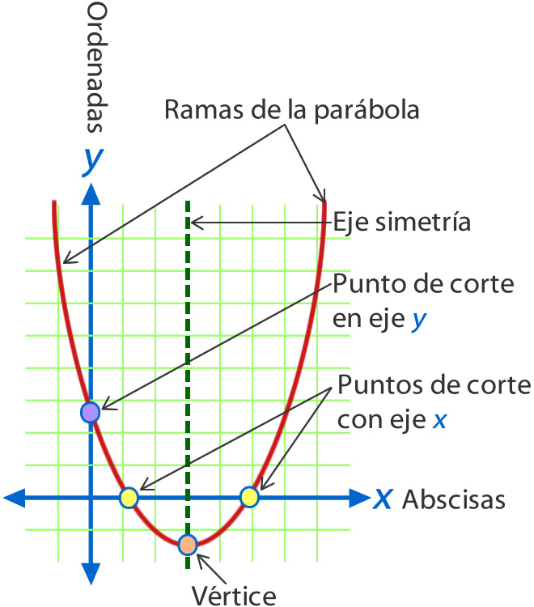 | Imagen que muestra las distintas partes de la gráfica de una parábola
IMG02 | Imagen descrita en observaciones | Recurso F6 | Ilustración | Contenido | MA_00_06_CO_IMG02n.jpg | 320 x 480 px | MA_00_06_CO_IMG02a.jpg | 800 x 458 px | 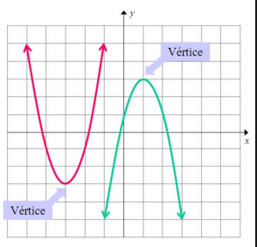 | imagen mustra dos parábolas una abierta hacia arriba y la otra abierta hacia abajo y señala los vertices e cada una de ellas
IMG03 | Imagen descrita en observaciones | Recurso F6 | Ilustración | Contenido | MA_00_06_CO_IMG03n.jpg | 320 x 480 px | MA_00_06_CO_IMG03a.jpg | 800 x 458 px | 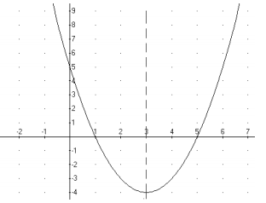 | parabola abierta hacia arriba sobre un plano cartesiana
IMG04 | Imagen descrita en observaciones | Recurso F6 | Ilustración | Contenido | MA_00_06_CO_IMG04n.jpg | 320 x 480 px | MA_00_06_CO_IMG04a.jpg | 800 x 458 px | 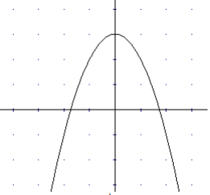 | parabola abierta hacia abajo sobre un plano cartesiano
IMG05 | Imagen descrita en observaciones | Recurso F6 | Ilustración | Contenido | MA_00_06_CO_IMG05n.jpg | 320 x 480 px | MA_00_06_CO_IMG05a.jpg | 800 x 458 px | 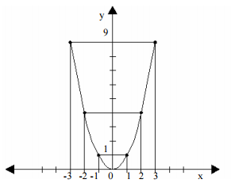 | grafica de la ecuacion y=x al cuadrado.
IMG06 | Imagen descrita en observaciones | Recurso F6 | Ilustración | Contenido | MA_00_06_CO_IMG06n.jpg | 320 x 480 px | MA_00_06_CO_IMG06a.jpg | 800 x 458 px | 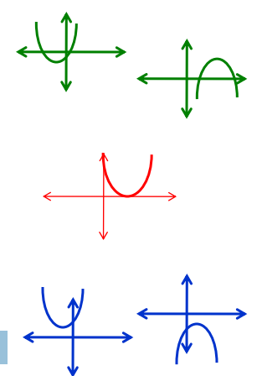 | diferentes posiciones de parabolas sobre el plano cartesiano, no es necesario establecer medidas en los planos.lo importante son las posiciones de las parabolas con respecto al eje x.
IMG07 | Imagen descrita en observaciones | Recurso F6 | Ilustración | Contenido | MA_00_06_CO_IMG07n.jpg | 320 x 480 px | MA_00_06_CO_IMG07a.jpg | 800 x 458 px | 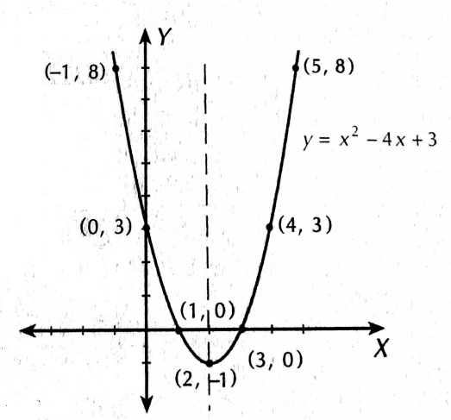 | se muestra la grafica de la ecuacion y=x2-4x+3, conservar los puntos dados en la imagen, esta imagen esta ubicada en la ficha del estudiante de este recurso.

